オークランド
AUCKLAND SCHEDULE - 関東 |  |  |  |  |  |  |  |  |  |  |  | 東京海運営業所 TEL：03-6731-7721/FAX：03-6731-7351

Destination: Auckland, New Zealand
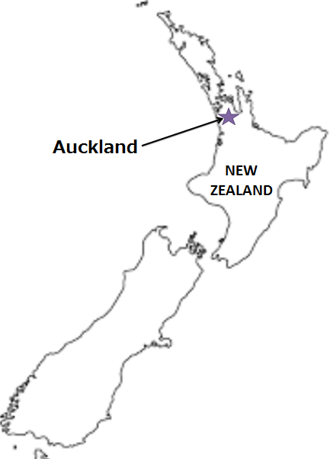
 |  |  |  |  |  |  |  |  |  |  |  |  | UPDATED : | 2024-04-26 | V
From Tokyo / Yokohama
VESSEL | VOY | CFS CUT |  |  |  | ETA |  | ETD |  | ETA
 |  | YOK |  | TYO |  | TYO |  | TYO |  | AKL

 |  |  |  |  |  |  |  | 0 DAYS |  | 28 DAYS
COSCO FELIXSTOWE | 187S | 2024-04-12 | 金 | 2024-04-15 | 月 | 2024-04-18 | 木 | 2024-04-19 | 金 | 2024-05-17 | 金
NAVIOS MIAM | 176S | 2024-04-19 | 金 | 2024-04-22 | 月 | 2024-04-25 | 木 | 2024-04-26 | 金 | 2024-05-24 | 金
★GSL KITHIRA | 417S | 2024-04-25 | 木 | 2024-04-26 | 金 | 2024-05-02 | 木 | 2024-05-03 | 金 | 2024-05-31 | 金
注意事項
危険品は受諾出来かねますのでご了承ください。
国内消防法該当品は搬入日に指定がございます。 事前に担当者にご確認の上、外貨にてご搬入ください。
段積み不可貨物、重量物、長尺貨物、背高貨物は 受託不可もしくは追加費用が発生する場合がございます。 詳細は担当者までお問合せ下さい。
貨物搬入の際には、下記３点をお願い致します。 ＊貨物にケースマークを貼付 ＊送り状に"にしてつ扱い"と記載 ＊送り状にケースマークの記載
木材を使用した梱包等については輸入地で規制がございます。 詳細は下記ご確認ください。 http://www.maff.go.jp/pps/j/konpozai/kuni/country.html
先船のスケジュール及び船名は、予告なく変更の 可能性がございます。予め御了承をお願い致します。
記載以外の仕向け地も承っております。お問合せください!
★GSL SYROS | 419S | 2024-05-02 | 木 | 2024-05-07 | 火 | 2024-05-09 | 木 | 2024-05-10 | 金 | 2024-06-07 | 金
NYK FUSHIMI | 125S | 2024-05-10 | 金 | 2024-05-13 | 月 | 2024-05-16 | 木 | 2024-05-17 | 金 | 2024-06-14 | 金
NYK FUTAGO | 094S | 2024-05-17 | 金 | 2024-05-20 | 月 | 2024-05-23 | 木 | 2024-05-24 | 金 | 2024-06-21 | 金
混載サービスのため、スケジュールや船名は予告なく変更する可能性がございます。ご依頼の前に、事前に最新のスケジュールを担当にご確認下さい。
★本船名＝CUT日前倒し
※本船名＝本船変更
※本船名＝サービス無し

※CFS倉庫受付時間 9:00~16:00

貨物搬入先 | 会社名 |  |  |  | 住所 / 保税名称
東京 CFS | 山九 大井物流センター保税蔵置場 |  |  |  | 大田区東海4-7-4 |  |  |  |  |  | NACCS: 1FWR１
 |  |  |  |  | TEL: 03-5755-0039
横浜 CFS | 山九 本牧埠頭D-CFS２号 |  |  |  | 横浜市中区本牧埠頭1-10 |  |  |  |  |  | NACCS: 2EJT3
 |  |  |  |  | TEL: 045-622-6105

